关系图
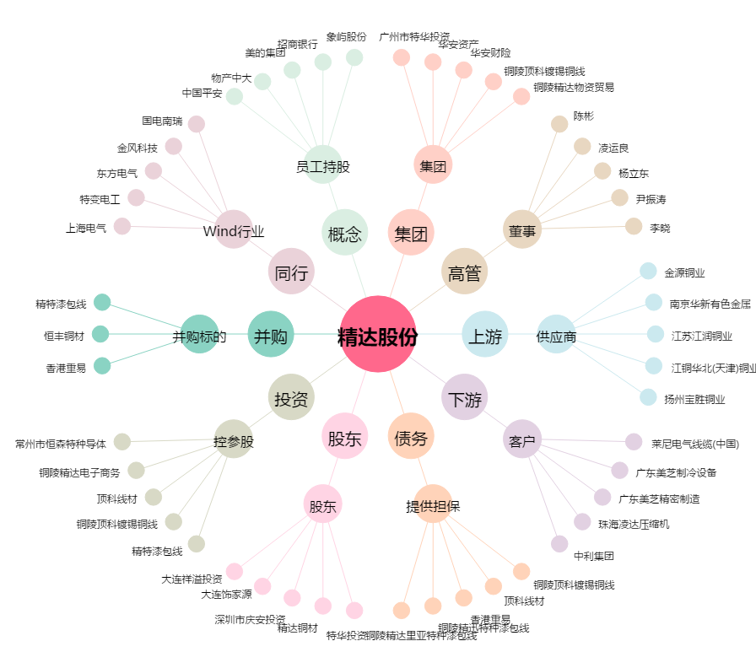
精达股份[600577.SH] - 关系概览图

